別紙1（開催申請書）
 |  |  | (別紙1)

 |  |  | 年 月 日
日本医師会
会長 松本 吉郎 殿

：
 |  | 主催団体名 都道府県医師会

 |  | 代 表 者 ：

「令和6年度 地域における女性医師等支援のための会」の開催について（開催申請書）

今般、標記につきまして、日本医師会との共催により開催いたしたく、下記のとおり申請いたします。

記

１． 会の名称

２．日時
 | 令和 年 月 日 （ 曜日） |  | 時 分 ～ 時 分
３． 開催形式 | （1）対面形式 （2）Web形式 （3）ハイブリッド形式

４． 場所（Web配信元）

５. 参加者予定人数 人
６． プログラム（テーマ）

別紙2 （ノベルティグッズ依頼書）
（別紙２）
日本医師会女性医師バンク
ノベルティグッズ依頼書

１．配布の可否（必須） | 可 【 個 】 ・ 不可
 | ＊可または不可に 〇印、また可の場合は希望個数をご記入ください。
 | ＊”可”の場合は、個数と以下２．３．の項目もご記入ください
 | ＊”不可”の場合、２．のご連絡先・氏名のみご記入ください。

２． ご担当者 | ご所属 （必須）
 | 氏 名 （必須）
 | 住 所 （必須） | 〒：
 |  | 住所：

 |  | TEL：
 | E-mailアドレス （必須） | ＠
３． 送 付 先 |  | 〒：
 |  | 住所：
 | 住 所 （必須）

 | ＊2.と同様の場合は不要 | 宛名：
 |  | TEL：
 | 配送希望日時 （希望がある場合） | 年 月 日 （ 曜日） 午前中 ・ 14時～16時 ・ 16時～18時 ・ 18時～20時 ・ 19時～21時
４．その他、伝達事項があれば ご記入ください。

別紙3（報告書）
（別紙3）
地域における女性医師等支援のための会 開 催 報 告 書

１．共催者1（報告者）：
 | 共催者2（日本医師会以外） :

２．会の名称 ：

：
３．開催日時： |  |  |  | 令和 年 月 日（ 曜日） 時 分 ～ 時 分

４．開催場所(Web配信元）：

（分かる範囲）
５． 参加者数 ： |  |  |  |  | 名 | （うちWEB参加者 名） |  |  |  |  |  |  | （女性 |  |  | 名、男性 | 名）
 |  |  | 内 訳 |  |  | 医師 |  | 名 | （うち研修医 |  |  |  |  | 名）
 |  |  |  |  |  | 医学生 |  | 名 |  | その他 |  | 名 |  |  | ※名簿を添付してください

✔
６． 託児室併設の有無
 |  | 有 → 利用実績（子どもの人数） |  |  |  |  |  |  |  |  | 人 |  |  | 無

✔
７．申込者による参加者アンケート実施の有無
 |  | 有 →Googleフォームより入力
 |  | 有 →アンケート用紙に記入（結果をご提供ください）
 |  | 無

※それぞれ１部ずつご提供ください。
✔
✔
✔
8． その他の添付資料 |  |  |  |  |  |  |  |  |  |  |  |  |  |  |  |  |  | ✔をご回答部分へ移動するか、回答部分に１を代入ください。
 |  | 当日の配布資料 |  |  |  |  | 記録集、会報等に掲載された記事 等
 |  | その他（ |  |  |  |  |  |  |  |  |  |  |  |  |  | ）

✔
9． 次第またはプログラム
 |  | 添付のとおり

✔
 |  |  |  |  |  |  |  |  |  |  |  |  |  |  |  |  | →次ページへ
10． 議事内容、要旨
 | 添付のとおり |  |  |  |  |  | 以下のとおり （以下の欄に記載してください）

・講演のテーマ、主な話題 等

・参加者からの意見、要望 等

・今後の課題、予定（本会合について）

・その他

✔

別紙4 開催費用申請書
 |  |  |  |  |  | （別紙4）

 | 開催費用申請書

 |  |  | 年 月 日

 | 日本医師会女性医師支援センター 御中

 |  |  | （医師会名）

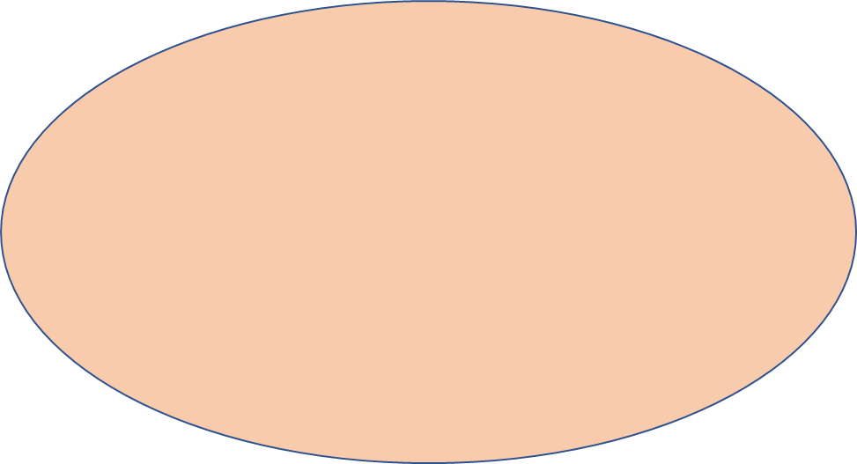
令和6年度「地域における女性医師等支援のための会」開催に伴う費用を、
下記の通り申請いたします。
ご記入される前に
別添１
「費用申請に関する注意事項」
別添２
「費用申請に添付する領収書等について」
をご確認ください。
 |  | 項 目 |  | 金 額 | 領収証写 同封確認欄

 |  | 合 計 |  | 円
 |  | 申 請 額 |  | 円

 | ○振込先
 |  | 銀行名
 |  | 支店名
 |  | 預金種目 | （ 普通 ・ 当座 ）
 |  | 口座番号
 |  | 口座名義 ← 必ずフリガナを明記してください。

